BDI
 |  |  | Tribunal Regional Federal da 6º Região (TRF6) | Cálculo do BDI
 |  |  | CONTRATAÇÃO DE EMPRESA PARA EXECUÇÃO DE MANUTENÇÃO PREDITIVA, PREVENTIVA E CORRETIVA E CHAMADO EMERGENCIAL EM CABINE DE MEDIÇÃO, SUBESTAÇÃO ELÉTRICA E QUADROS ELÉTRICOS .

Obra: | CONTRATAÇÃO DE EMPRESA PARA EXECUÇÃO DE MANUTENÇÃO PREDITIVA, PREVENTIVA E CORRETIVA E CHAMADO EMERGENCIAL EM CABINE DE MEDIÇÃO, SUBESTAÇÃO ELÉTRICA, GERADOR, NOBREAK E QUADROS ELÉTRICOS . |  |  | L. S. Horista : | 116.79%
Prop.: | Tribunal Regional Federal da 6º Região (TRF6) |  |  | L. Sociais Mensalista : | 73.93%
Local: | Tribunal Regional Federal da 6º Região (TRF6) e da Subseção Judiciária de Belo Horizonte (SJMG) |  |  | BDI : | 25.80%

QUADRO DE COMPOSIÇÃO DO BDI
Ref.: Tabela de Preços SINAPI (Junho/2025)
A composição do BDI acompanha as diretrizes do TCU - Acordão nº 2.369/2011

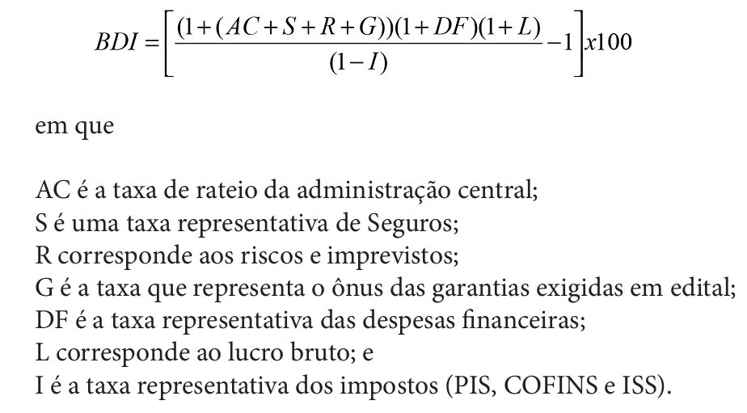
ITEM | DESCRIÇÃO | SIGLA | %
1 | Administração Central | AC | 4.00%
2 | Seguros | S | 0.60%
3 | Riscos e Imprevistos | R | 0.97%
4 | Garantias do Edital | G | 0.21%
5 | Despesas Financeiras | DF | 0.59%
6 | Lucro Bruto | L | 8.00%
7 | Impostos (PIS+COFINS+ISS) | I | 8.65%
7.1 | PIS |  | 0.65%
7.2 | COFINS |  | 3.00%
7.3 | ISS |  | 5.00%

BDI Calculado -----> |  |  | 25.80%

